アイコン作成依頼一覧
【お願い事項】
拡張子はすべてpngでお願いします。
ファイル名は大項目+中項目+連番としてください。
例）MENUボタンの場合、01_01_01.pngとなります。
※ただし、キャラクター画像の場合は以下のルールとしてください。
・「部屋でゲームする」の場合、04_01_01_02_連番（00）.png
アイコン作成依頼一覧
大項目 | 中項目 | 種類 | 画像内容 | 枚数 | 画像イメージ | 備考 | 作成
01 | 01 | ボタン | MENUボタン | 1 | 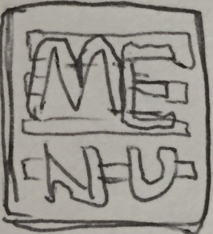 |  | 未
01 | 02 | ボタン | ×ボタン | 1 | 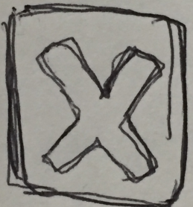 |  | 未
01 | 03 | ボタン | ひまつぶしボタン | 2 | 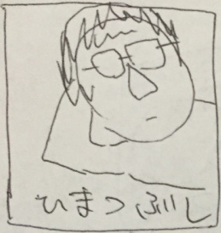 | 活性×1,非活性×1 | 未
01 | 04 | ボタン | 履歴書ボタン | 2 | 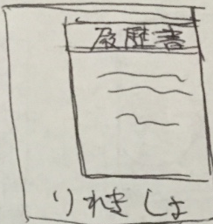 | 活性×1,非活性×1 | 未
01 | 05 | ボタン | シェアボタン | 2 | 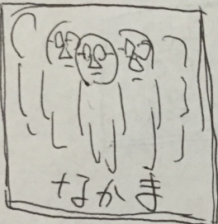 | 活性×1,非活性×1 | 未
01 | 06 | ボタン | 設定ボタン | 2 |  | 活性×1,非活性×1 | 未
01 | 07 | ボタン | facebookボタン | 1 |  | お馴染みのアイコンを手書きでかいてみてください。 | 未
01 | 08 | ボタン | twitterボタン |  1 |  | お馴染みのアイコンを手書きでかいてみてください。 | 未
01 | 09 | ボタン | lineボタン |  1 |  | お馴染みのアイコンを手書きでかいてみてください。 | 未
02 | 01 | メニュー | ひまつぶしメニュー画面背景 | 1 |  |  | 未
02 | 02 | メニュー | 履歴書メニュー画面背景 | 1 |  |  | 未
02 | 03 | メニュー | シェアメニュー画面背景 | 1 |  |  | 未
02 | 04 | メニュー | 設定メニュー画面背景 | 1 |  |  | 未
02 | 05 | メニュー | 音量設定スライダー | 1 |  |  | 未
02 | 06 | メニュー | 音量設定スライドバー | 1 |  |  | 未
02 | 07 | メニュー | 音量設定ミュートボタン | 1 |  |  | 未
03 | 01 | 壁紙 | 部屋 | 1 | 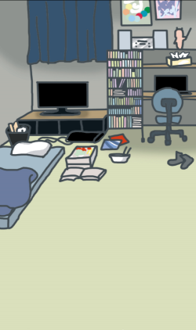 |  | 済
03 | 02 | 壁紙 | 台所 | 1 | 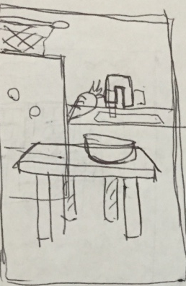 |  | 未
03 | 03 | 壁紙 | 玄関 | 1 | 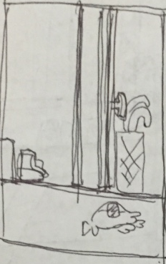 |  | 未
03 | 04 | 壁紙 | 公園 | 1 | 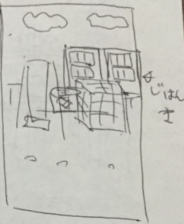 |  | 未
03 | 05 | 壁紙 | コンビニ | 1 | 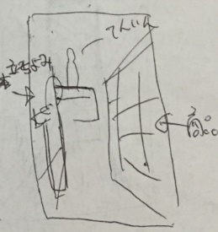 |  | 未
03 | 06 | 壁紙 | カラオケ | 1 | 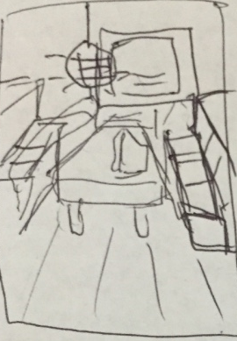 |  | 未
03 | 08 | 壁紙 | 小料理屋 | 1 | 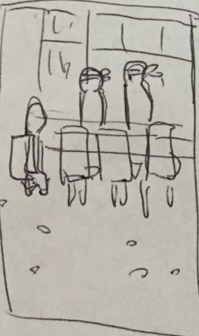 |  | 未
03 | 09 | 壁紙 | クラブ | 1 | 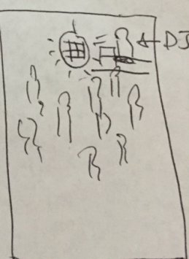 |  | 未
03 | 10 | 壁紙 | 病院 | 1 | 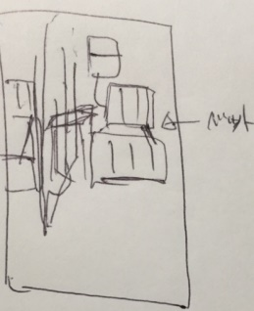 |  | 未
03 | 11 | 壁紙 | 温泉宿1 | 1 |  |  | 未
03 | 12 | 壁紙 | 温泉宿2 | 1 |  |  | 未
03 | 13 | 壁紙 | 温泉宿3 | 1 |  |  | 未
03 | 14 | 壁紙 | 温泉宿4 | 1 |  |  | 未
03 | 15 | 壁紙 | 飛行機内 | 1 |  |  | 未
03 | 16 | 壁紙 | バリ1 | 1 |  |  | 未
03 | 17 | 壁紙 | バリ2 | 1 |  |  | 未
03 | 18 | 壁紙 | バリ3 | 1 |  |  | 未
03 | 19 | 壁紙 | バリ4 | 1 |  |  | 未
03 | 20 | 壁紙 | アメリカ1 | 1 |  |  | 未
03 | 21 | 壁紙 | アメリカ2 | 1 |  |  | 未
03 | 22 | 壁紙 | アメリカ3 | 1 |  |  | 未
03 | 23 | 壁紙 | アメリカ4 | 1 |  |  | 未
03 | 24 | 壁紙 | 宇宙 | 1 | 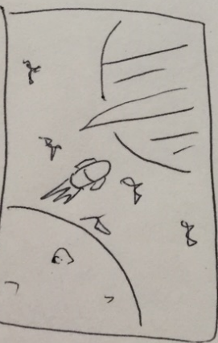 |  | 未
04 | 01 | キャラクター | ※「ステージ毎の画像について」参照 | - | - | - | -
05 | 01 | キャラクター吹き出し | キャラクタータップ時に表示される格言の背景 | 1 |  |  | 未
06 | 01 | アイテム | セットアイテムなし | 1 |  |  | 未

